Bugs
ID del Bug | TC asociado | Fecha de Creación | Descripción | Pasos para repruducirlo | Severidad | Prioridad | Estado | Evidencia

1 | 1 | 04/11/2025 | No redirecciona a la pagina de MercadoPago | 1) Seleccionar fecha 2025-11-13 2) Seleccionar cantidad de entradas: 3 3) Ingresar edad 30 a visitante 1 4) Ingresar edad 7 a visitante 2 5) Ingresar edad 1 a visitante 3 6) Ingresar tipo de pase VIP para visitante 1 6) Ingresar tipo de pase regular para visitante 2 y 3 7) Seleccionar forma de pago MP 8) Confirmar la compra | Critico | Alta | Creado | 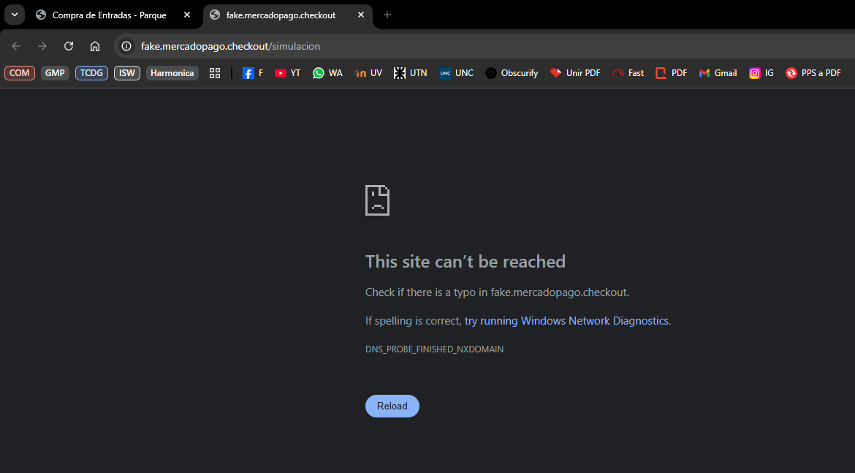
2 | 1 | 04/11/2025 | Da mensaje de fecha pasada cuando todavia es ese dia debido a la hora En todo caso el mensaje deberia indicar que esta cerrado | 1)Ingresar fecha actual a las 23 hs (horario en el que el parque ya esta cerrado) 2)Confirmar compra | Menor | Baja | Creado | 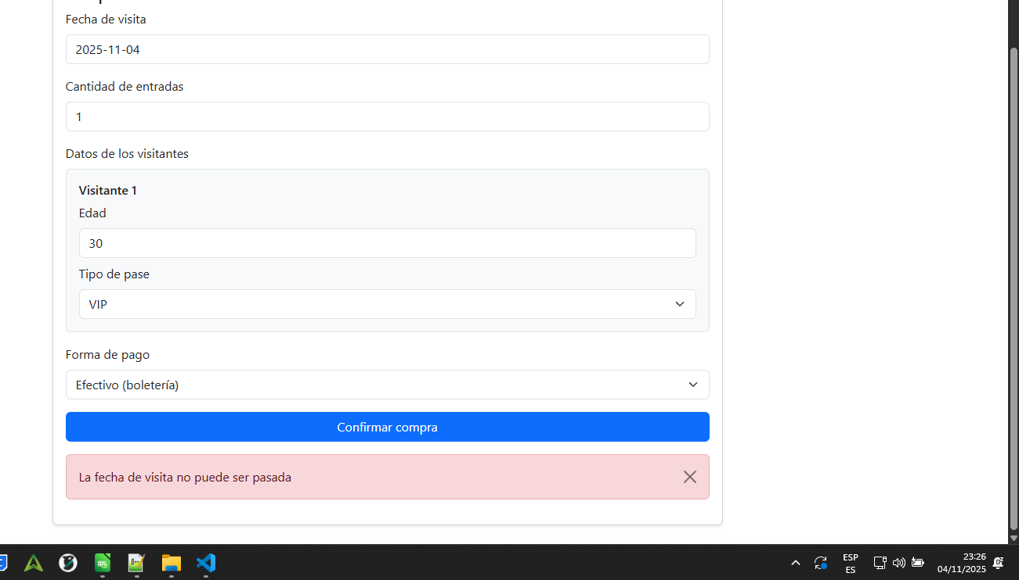
3 | 7 | 06/11/2025 | El sistema no tiene una página de registro ni de logueo en el cual uno pueda ingresar una dirección de e-mail, ni una contraseña. | 1) Seleccionar fecha 2025-11-05 2) Seleccionar cantidd de entradas: 1 3) Ingresar edad 111 4) Ingresar tipo de pase regular 5) Seleccionar forma de pago MP 6) Confirmar la compra | Critico | Alta | Creado
4 | 6 | 04/11/2025 | Error visual al poner cantidad de personas con coma. El programa muestra como si las personas fueran 2 | 1) Seleccionar cantidad de entradas: 1.1 | Menor | Baja | Creado | 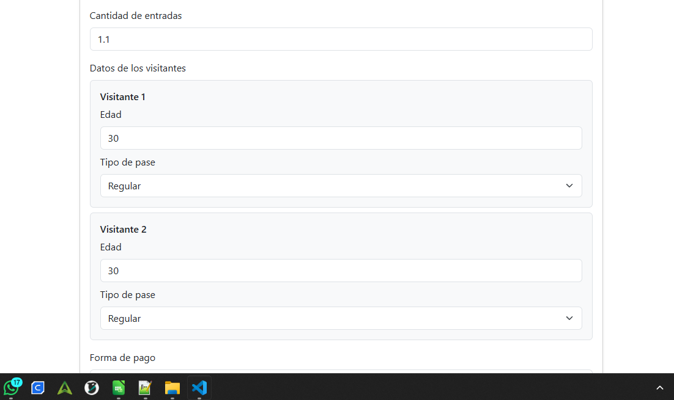
5 | 1 | 04/11/2025 | El programa no envia mail de confirmacion (consecuencia del bug 3, no podemos corroborar si se envia o no) | 1) Seleccionar fecha 2025-11-13 2) Seleccionar cantidad de entradas: 3 3) Ingresar edad 30 a visitante 1 4) Ingresar edad 7 a visitante 2 5) Ingresar edad 1 a visitante 3 6) Ingresar tipo de pase VIP para visitante 1 6) Ingresar tipo de pase regular para visitante 2 y 3 7) Seleccionar forma de pago MP 8) Confirmar la compra | Mayor | Media | Creado
6 | 1 | 04/11/2025 | El programa se rompe al clickear varias veces en el boton Confirmar Compra (muestra una pantalla negra o se queda tildado sin mostrar mensaje) | 1) Seleccionar fecha 2025-11-13 2) Seleccionar cantidad de entradas: 3 3) Ingresar edad 30 a visitante 1 4) Ingresar edad 7 a visitante 2 5) Ingresar edad 1 a visitante 3 6) Ingresar tipo de pase VIP para visitante 1 6) Ingresar tipo de pase regular para visitante 2 y 3 7) Seleccionar forma de pago MP 8) Clickear varias veces en el boton Confirmar Compra | Bloqueante | Alta | Creado | 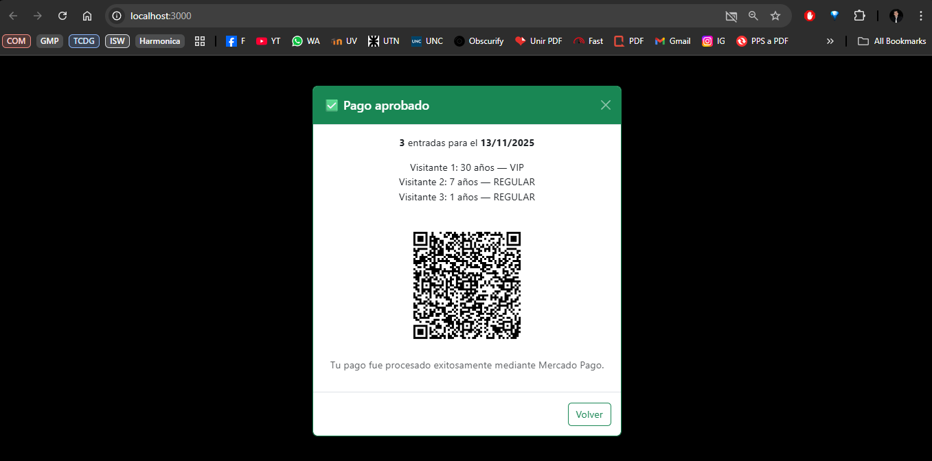
7 | 1 | 05/11/0205 | El sistema no permite ver el monto de cada entrada ni el total a pagar, por lo que no se puede corroborar que realmente se cumpla la regla de negocio: Menores de 3 y mayores de 60 no pagan. | 1) Seleccionar fecha 2025-11-13 2) Seleccionar cantidad de entradas: 3 3) Ingresar edad 30 a visitante 1 4) Ingresar edad 7 a visitante 2 5) Ingresar edad 1 a visitante 3 6) Ingresar tipo de pase VIP para visitante 1 6) Ingresar tipo de pase regular para visitante 2 y 3 7) Seleccionar forma de pago MP 8) Confirmar la compra | Mayor | Alta | Creado | 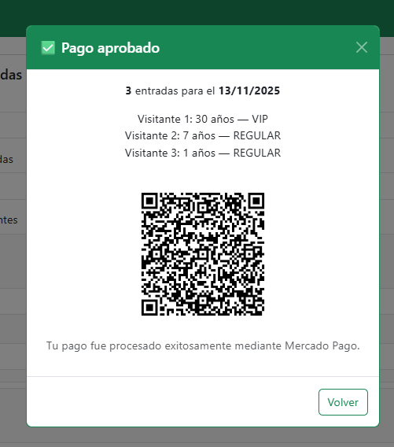
8 | 1 | 05/11/0205 | El sistema no permite ver el monto de cada entrada ni el total a pagar, por lo que no se puede corroborar que realmente se cumpla la regla de negocio menores de 15 pagan la mitad | 1) Seleccionar fecha 2025-11-13 2) Seleccionar cantidad de entradas: 3 3) Ingresar edad 30 a visitante 1 4) Ingresar edad 7 a visitante 2 5) Ingresar edad 1 a visitante 3 6) Ingresar tipo de pase VIP para visitante 1 6) Ingresar tipo de pase regular para visitante 2 y 3 7) Seleccionar forma de pago MP 8) Confirmar la compra | Mayor | Alta | Creado
9 | 1 | 05/11/0205 | No permite validar el precio de las entradas si son "Regulares" o "VIP" | 1) Seleccionar fecha 2025-11-13 2) Seleccionar cantidad de entradas: 3 3) Ingresar edad 30 a visitante 1 4) Ingresar edad 7 a visitante 2 5) Ingresar edad 1 a visitante 3 6) Ingresar tipo de pase VIP para visitante 1 6) Ingresar tipo de pase regular para visitante 2 y 3 7) Seleccionar forma de pago MP 8) Confirmar la compra | Mayor | Alta | Creado
10 | 7 | 05/11/0205 | El sistema permite realizar compras a visitantes con edades superiores al limite (110) | 1) Seleccionar fecha 2025-11-05 2) Seleccionar cantidd de entradas: 1 3) Ingresar edad 111 4) Ingresar tipo de pase regular 5) Seleccionar forma de pago MP 6) Confirmar la compra | Critico | Alta | Creado | 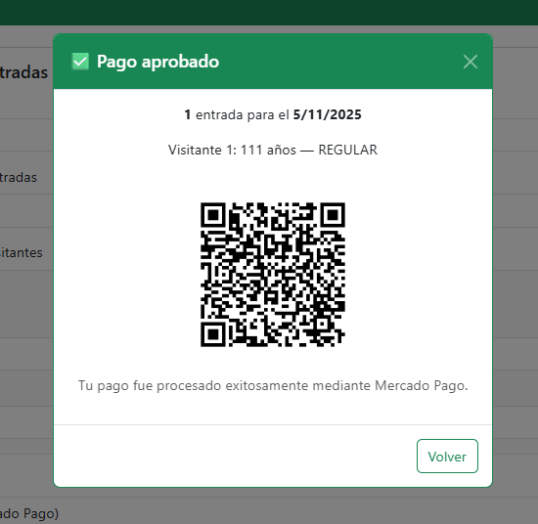
11
12
13
14
15

